GUI_001
Mô tả | 6 nút trong ô màu đỏ hiện trên các màn hình tạo hoặc sửa đối tượng

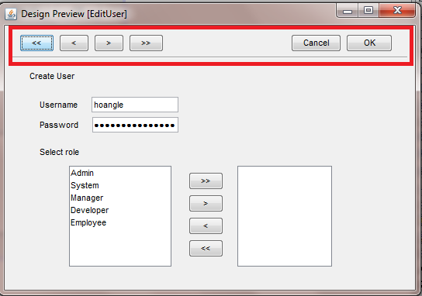
Màn hình:
 |  | Chức năng
 |  |  | << | Lưu đối tượng hiện đang xử lý, hiện lên đối tượng đầu tiên để xử lý
 |  |  | < | Lưu đối tượng hiện đang xử lý, hiện lên đối tượng kề trước để xử lý
 |  |  | >> | Lưu đối tượng hiện đang xử lý, hiện lên đối tượng cuối cùng để xử lý
 |  |  | > | Lưu đối tượng hiện đang xử lý, hiện lên đối tượng kề sau để xử lý

 |  |  | Cancel | Thoát khỏi màn hình ko lưu, trở lại màn hình Output
 |  |  | OK | Lưu đối tượng hiện đang xử lý, trở lại màn hình Output

 |  | Trong quá trình lưu sẽ có validation, nếu vi phạm validation các chức năng sẽ ko được thực hiện

 |  | Trạng thái Invisible

 |  |  | Khi tạo đối tượng mới nếu đây là đối tượng duy nhất thì các nút <<, <, >, >> sẽ bị ẩn,
 |  |  |  | nếu ko pải là đối tượng đầu tiên thì sẽ invisible 2 nút >, >>
 |  |  | Khi sửa 1 đối tượng, nếu đây là đối tượng duy nhất thì các nút <<, <, >, >> sẽ bị ẩn, nếu là đối tượng đầu tiên thì các nút <<,< sẽ bị ẩn,
 |  |  |  | nếu là đối tượng sau cùng thì 2 nút >, >> sẽ bị ẩn

GUI_002(search)
Chức năng tìm kiếm

 | Màn hình tìm kiếm | Hiện ra sau khi nhấn nút Tìm kiếm ở màn hình output

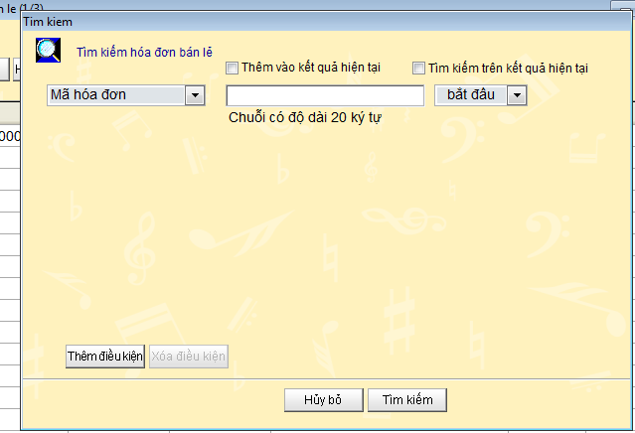

 |  |  |  | Trạng thái các nút
 |  |  |  |  | Thêm điều kiện |  | Ẩn khi đã có 4 điều kiện trên màn hình
 |  |  |  |  | Xóa điều kiện |  | Ẩn khi còn lạ duy nhất 1 điều kiện trên màn hình

 |  |  |  | Công dụng của 2 nút check
 |  |  |  |  | Thêm vào kết quả hiện tại |  |  | Nhấn nút tìm kiếm thì kết quả sẽ được thêm vào màn hình output.
 |  |  |  |  |  |  |  | Lưu ý kết quả trùng với màn hình output sẽ bị loại ra

 |  |  |  |  | Tìm kiếm trên kết quả hiện tại |  |  | Data để tìm kiếm là những dữ liệu trên màn hình output
 |  |  |  | Action

 |  |  |  | Nhấn nút "Hủy bỏ" |  | ko làm j hết, màn hình tìm kiếm bị close
 |  |  |  | Nhấn nút "Tìm kiếm" |  | Tìm kiếm dữ liệu trên database dựa theo các điều kiện search, màn hình tìm kiếm close, dữ liệu trên màn hình Output là dữ liệu tìm kiếm được

 | Giá trị của các field tìm kiếm

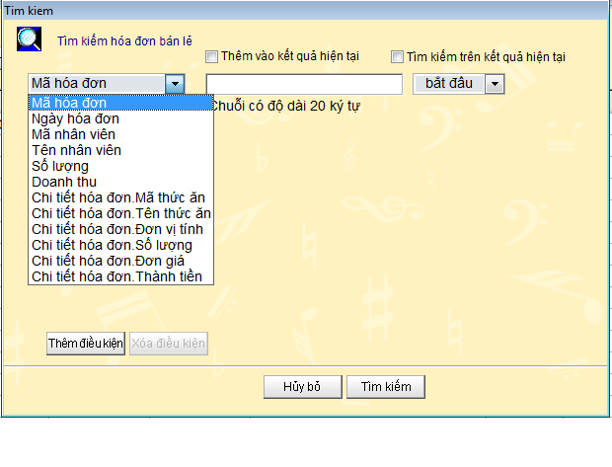

 |  |  |  | *Chứa các thuộc tính của hóa đơn và hóa đơn chi tiết

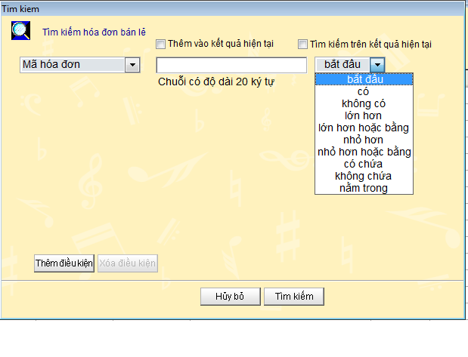

 |  |  |  | Các toán tử của màn hình tìm kiếm (10 toán tử)

 | Nhấn nú t thêm điều kiện sẽ hiện ra thêm trường nhập điều kiện tìm kiếm
 | Nhấn nút xóa điều kiện sẽ xóa điều kiện đang chọn

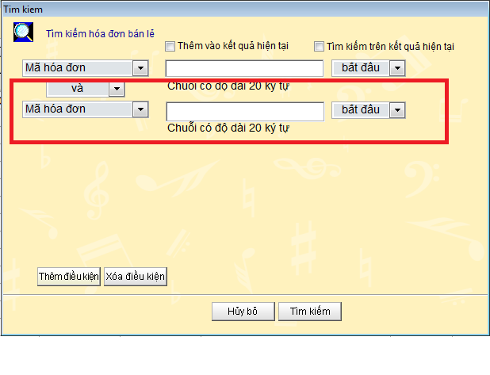

 |  |  | Tối đa là 4 điều kiện tìm kiếm

GUI_003(sort)
Dữ liệu output sẽ được sắp sếp theo 4 KEY

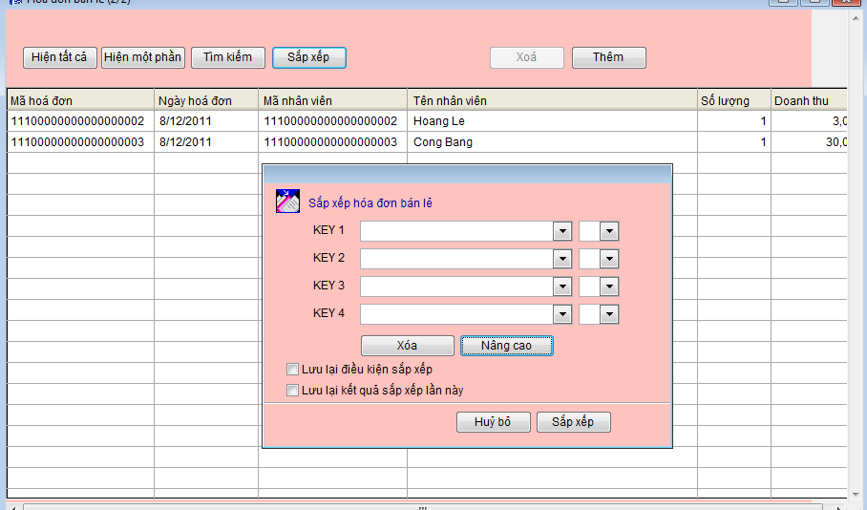

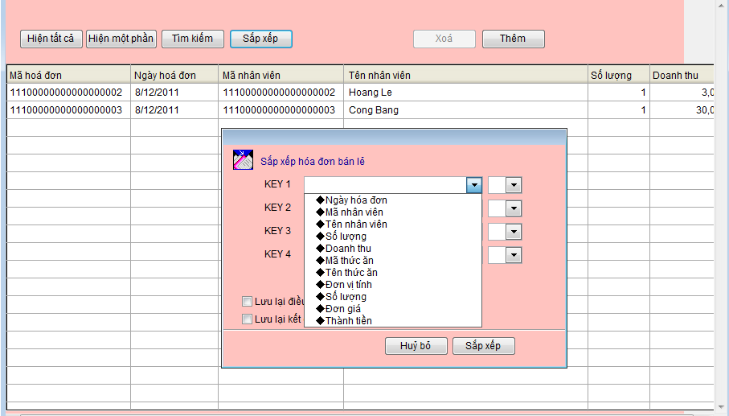

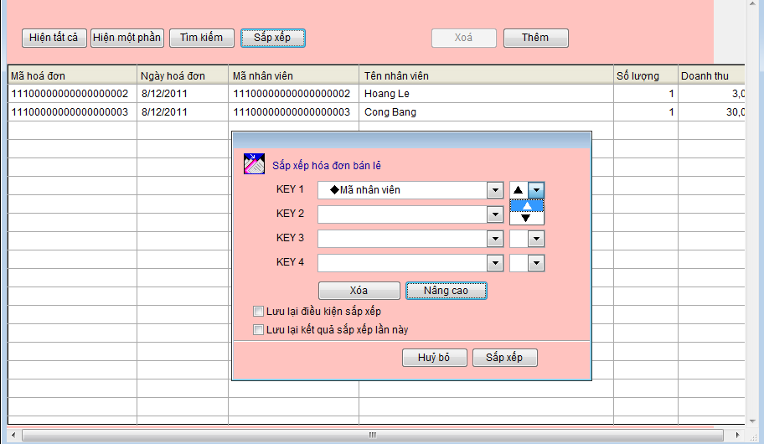

Sắp xếp nâng cao

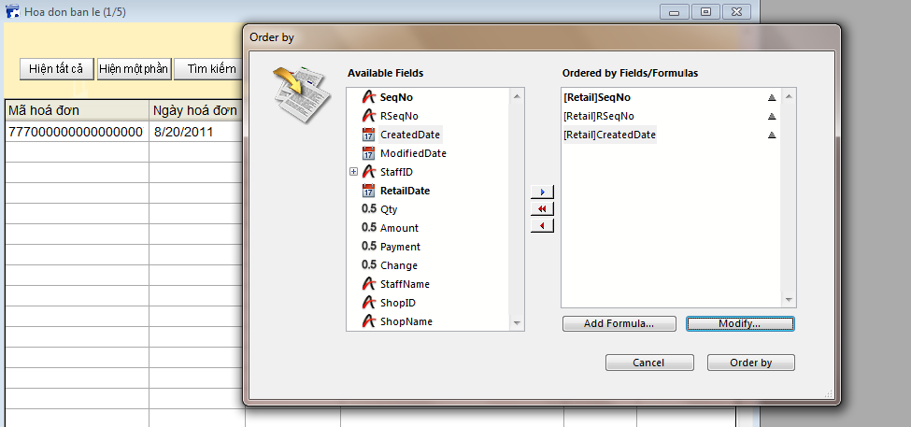

Nhấn Add Formula

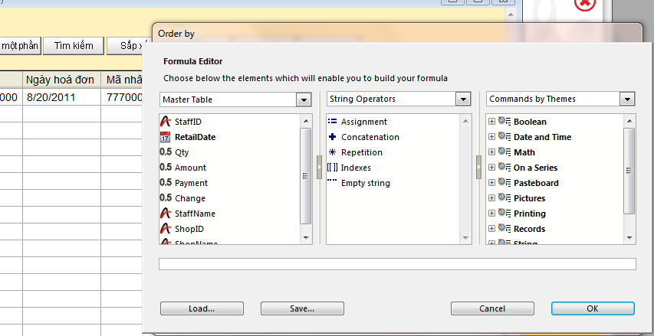

Chức năng lưu lại kết quả sắp sếp lần này.

Checkbox "Lưu lại kết quả sắp xếp lần này".
Nếu ko check thì ko ảnh hưởng gì cả.
Nếu có check, thì Kết quả sắp xếp, theo điều kiện đã chọn, trong lần sắp xếp này, sẽ được lưu lại.
Tức là mỗi khi mở màn hình này lên, thì dữ liệu hiển thị ra đã được sắp xếp theo điều kiện sort trước đó, chứ ko phải là sắp xếp dữ liệu theo code mặc định.
Ví dụ ta đang ở màn hình Khách hàng và trong màn hình Khách hàng này có nút sort.
Ta click vào nút sort và chọn điều kiện 1 là sort theo tên khách hàng, điều kiện 2 là sort theo ngày tháng năm sinh, và ta để trống điều kiện 3 và điều kiện 4, và ta có check vào checkbox "lưu lại kết quả sắp xếp lần này" và nhấn nút OK (hay gọi là nút "Sắp xếp"), sau đó màn hình khách hàng sẽ hiện ra các dòng dữ liệu được sort theo thứ tự Tên khách hàng và ngày tháng năm sinh.
Và kết quả sort này sẽ được lưu lại mỗi khi ta mở form khách hàng này lên.
Trước đó form khách hàng này được code mặc định là sort theo mã số khách hàng mỗi khi được mở lên, giờ đây thì đã bị thay đổi.

